GYM-101
 |  |  |  |  |  |  |  |  |  |  |  |  |  |  |  |  |  |  |  |  |  |  |  |  |  | 5874
 |  | プロジェクトに対する納期ＦＩＸシミュレーションについて
 |  | 現在週時点のＳＰＩが1を大きく超える状態（1.5とか）で分析（数値）を照会すると、計画コスト差異予測や追加必要コスト予測がマイナス（追加コスト発生）で表示されてしまう。

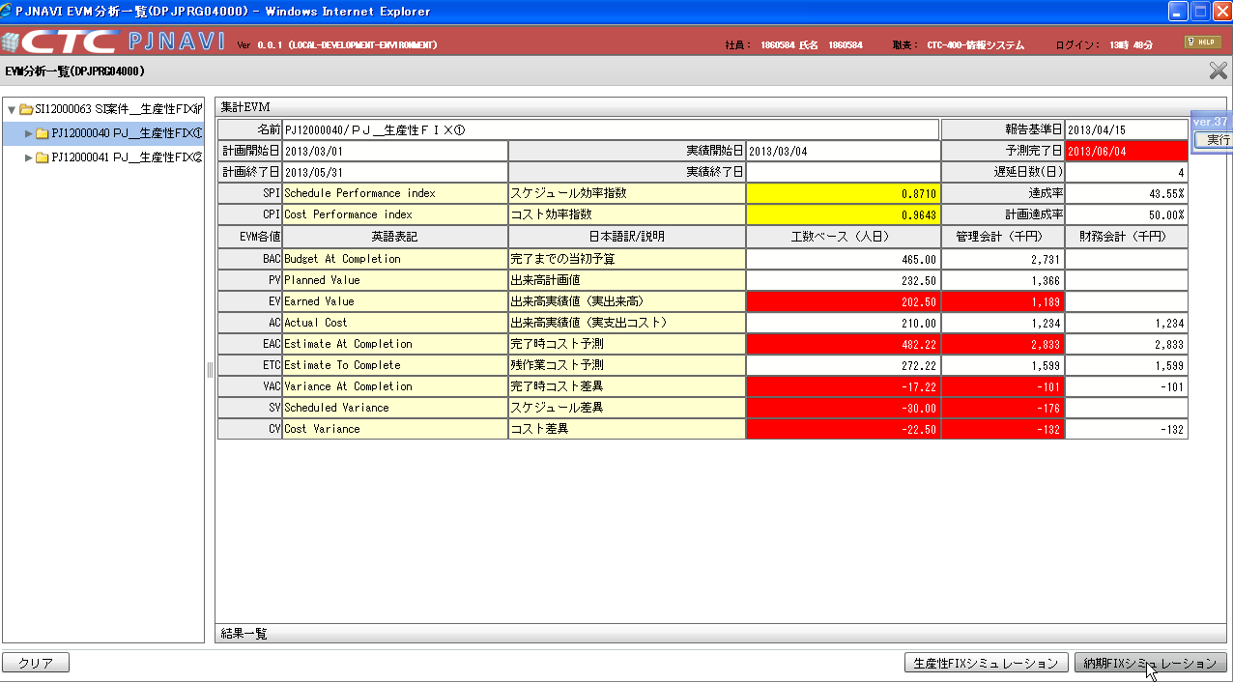

この真下にある画面ハードコピーのＳＰＩやＣＰＩは古いイメージが貼りついてしまっています。
ここではツリー部分でプロジェクトを選択して、納期ＦＩＸシミュレーションボタンを押下する事だけを参考にして下さい。

プロジェクトを選択。

納期FIXシミュレーションボタンを押下する。

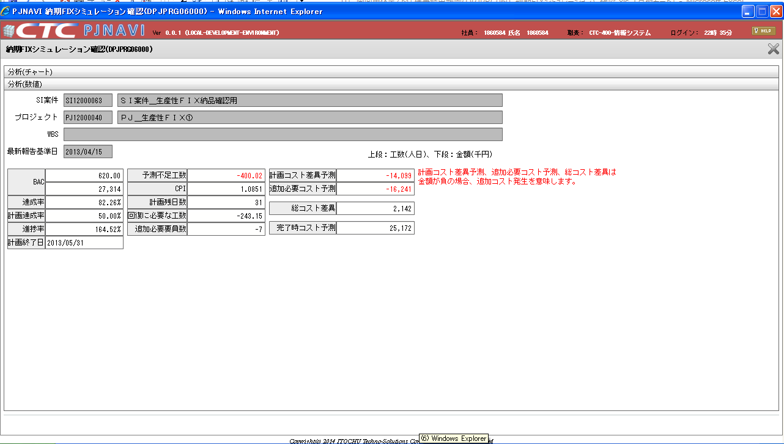

計画終了日よりも前倒し（ＳＰＩ＞＞１の状態）で終わる場合に、
最終週のＥＶをＢＡＣ×ＳＰＩで算出してしまうと、ＢＡＣ＜＜ＥＶとなってしまう。
ＡＣ＝ＥＶ/ＣＰＩ ＞ ＥＡＣとなってしまう場合に
現時点の計画コスト差異予測＝ＢＡＣ額－ＡＣ額
でマイナスになってしまう。

 |  | 事象再現データは以下の通り
 |  |  | select * from PJTR_PJ_SI_DEAL where SI_DEAL_CD = 'SI12000063'
 |  |  | SI案件トラン（PJTR_PJ_SI_DEAL）
 |  |  | SI_DEAL_CD | SI_DEAL_NM | SI_DEAL_STATS | SI_DEAL_STATS_UPD_DT | SI_DEAL_STR_DT | SI_DEAL_END_DT | SI_DEAL_CUST_CD | SI_DEAL_CUST_CONT_ORGAN_NM | SI_DEAL_CUST_CONT_CHG | SI_DEAL_CUST_CONT_TEL | SI_DEAL_CUST_CONT_FAX | SI_DEAL_CUST_CONT_EMAIL | SI_DEAL_EGY_DEPT_CD | SI_DEAL_EGY_EMP_CD | SI_DEAL_AUTO_MK_FLG | PROP_CST_LMT_PRICE | SI_REL_CONT_EST_PRICE | SI_REL_CONT_COST_EST_PRICE | SV_REL_CONT_EST_PRICE | SV_REL_CONT_COST_EST_PRICE | EQP_CONT_EST_PRICE | EQP_CONT_COST_EST_PRICE | INCO_FLG | ALERT_NOTICE_DEST_1 | ALERT_NOTICE_DEST_2 | ALERT_NOTICE_DEST_3 | DEL_FLG | REG_USR_ID | REG_PGM_ID | REG_TS | UPD_USR_ID | UPD_PGM_ID | UPD_TS | VER_NO
 |  |  | SI12000063 | ＳＩ案件＿生産性ＦＩＸ納品確認用 | 10 | 2013/03/01 | 2013/03/01 | 2013/05/31 | 0000000027 | 顧客組織名Ａ | 顧客担当者Ａ |  |  |  | 0112A11000 | 1860584 | 0 | 0 | 100000000 | 70000000 | 30000000 | 18000000 | 20000000 | 15000000 | 0 |  |  |  | 0 | 121 | DPJBAS01000 | 13-07-02 10:16:43.827 | 121 | DPJBAS01000 | 13-07-02 10:16:43.827 | 1

 |  |  | select * from PJTR_PJ_PRJ where prj_cd in ('PJ12000040')
 |  |  | プロジェクトトラン（PJTR_PJ_PRJ）
 |  |  | SI_DEAL_CD | PRJ_CD | WHCO_MNG_PRJ_NO | PRJ_NM | PRJ_DT_NM | PRJ_STR_DT | PRJ_END_DT | PRJ_STATS_SEG | PRJ_TPL | PRJ_FORM_SEG | PRJ_INCO_PSC_FLG | PROS_INCO_PRICE | PRJ_PROP_CST_LMT_PRICE | PRJ_RPT_BS_YOUBI | PRJ_PROG_ENT_CLOSE_YOUBI | PRJ_BAS_OPE_TM | PRJ_EGY_EMP_CD | PRJ_EGY_EMP_AUTO_LNK_FLG | PRJ_SLS_COST_TRNS_DEPT_CD | PRJ_DEV_DEPT_CD | SI_DEAL_SYNC_REG_FLG | PRJ_CUST_CD | PRJ_OPN_NOTICE_FLG | PRJ_SHIP_APP_NOTICE_FLG | PRJ_PROG_AUTO_SET_FLG | PRJ_OUTS_PROG_AUTO_SET_FLG | PROP_PRJ_FLG | FLAW_PRJ_FLG | FLAW_PRJ_CD | PRJ_STATS_RECV_DT | SND_FLG | BUSI_PROC_DT | ALERT_NOTICE_DEST_1 | ALERT_NOTICE_DEST_2 | ALERT_NOTICE_DEST_3 | DEL_FLG | REG_USR_ID | REG_PGM_ID | REG_TS | UPD_USR_ID | UPD_PGM_ID | UPD_TS | VER_NO
 |  |  | SI12000063 | PJ12000040 |  | ＰＪ＿生産性ＦＩＸ① | ＰＪ＿生産性ＦＩＸ詳細① | 2013/03/01 | 2013/05/31 | 010 | T010000010 | DEV:役務提供型作業(一括) | 0 |  | 0 | 1 | 2 | 7.5 | 1860584 | 0 |  | 0112A11000 | 0 | 0000000027 | 1 | 1 | 0 | 0 | 0 | 0 |  |  | 0 | 2013/03/01 |  |  |  | 0 | 121 | DPJBAS06000 | 2013/07/02 | 121 | DPJBAS09000 | 2013/07/02 | 5

 |  |  | select * from PJTR_PJ_PRJ_RESRC where prj_cd in ('PJ12000040')
 |  |  | プロジェクトリソーストラン（PJTR_PJ_PRJ_RESRC）
 |  |  | PRJ_CD | PRJ_RESRC_EMP_CD | PRJ_RESRC_EMP_NM | PRJ_RESRC_STR_DT | PRJ_RESRC_END_DT | PRJ_RESRC_ROLE | PRJ_RESRC_OPE_TM | PRJ_RESRC_TBA_FLG | PRJ_RESRC_TBA_PST_ID | DEL_FLG | REG_USR_ID | REG_PGM_ID | REG_TS | UPD_USR_ID | UPD_PGM_ID | UPD_TS | VER_NO
 |  |  | PJ12000040 | 1860584 |  | 2013/03/01 | 2013/05/31 | 1000 | 7.5 | 0 |  | 0 | 121 | DPJBAS09000 | 2013/07/02 | 121 | DPJBAS09000 | 2013/07/02 | 1

 |  |  | WBSトラン（PJTR_PJ_WBS）
 |  |  | WBS_ID | WBS_CD | WBS_NM | PRJ_CD | PARENT_WBS_ID | DSP_SEQ | DEL_FLG | REG_USR_ID | REG_PGM_ID | REG_TS | UPD_USR_ID | UPD_PGM_ID | UPD_TS | VER_NO
 |  |  | 814 | 1. | ＷＢＳ１ | PJ12000040 |  | 1 | 0 | 121 | DPJWBS01000 | 2013/07/02 | 121 | DPJWBS01000 | 2013/07/02 | 1
 |  |  | 815 | 2. | ＷＢＳ２ | PJ12000040 |  | 2 | 0 | 121 | DPJWBS01000 | 2013/07/02 | 121 | DPJWBS01000 | 2013/07/02 | 1

 |  |  | select * from PJTR_PJ_PRJ_EVM_SUM_SNAP where prj_cd in ('PJ12000040')
 |  |  | プロジェクト別EVM集計SNAPトラン（PJTR_PJ_PRJ_EVM_SUM_SNAP）の状態
 | 営業日数 | 曜日 | PRJ_CD | RPT_BSDT | SI_DEAL_CD | PLN_STR_DT | PLN_END_DT | RSLT_STR_DT | RSLT_END_DT | FCT_CMP_DT | FCT_CMP_MNHOUR | DELAY_DAYS | SPI | CPI | ACC_RATE | PLN_ACC_RATE | BAC | PV | EV | AC | EAC | ETC | VAC | SV | CV | BAC_PRICE | PV_PRICE | EV_PRICE | AC_PRICE | EAC_PRICE | ETC_PRICE | VAC_PRICE | SV_PRICE | CV_PRICE | AC2_PRICE | EAC2_PRICE | ETC2_PRICE | VAC2_PRICE | CV2_PRICE | FCT_FLG | PLN_END_AF_FLG | CMP_AF_FLG | DEL_FLG | REG_USR_ID | REG_PGM_ID | REG_TS | UPD_USR_ID | UPD_PGM_ID | UPD_TS | VER_NO
経過 | 2 | 41337 | PJ12000040 | 2013-03-04 | SI12000063 | 2013/03/01 | 2013/05/31 | 2013-03-04 |  | 2013-06-01 | 9300 | 1 | 0.5 | 1 | 0.016129032258 | 0.032258064516 | 4650 | 150 | 75 | 75 | 4650 | 4575 | 0 | -75 | -75 | 27314100 | 881100 | 440550 | 440550 | 27314100 | 26873550 | 0 | -440550 | -440550 | 440549 | 27314099 | 26873549 | -1 | -440551 | 0 | 0 | 0 | 0 | 9999999999 | jpjprg05003 | 2013/06/12 | 9999999999 | jpjprg05003 | 2013/06/12 | 1
経過 | 5 | 41344 | PJ12000040 | 2013-03-11 | SI12000063 | 2013/03/01 | 2013/05/31 | 2013-03-04 |  | 2013-05-29 | 2959.0909091 | -2 | 1.5714285714 | 1.5714285714 | 0.17741935484 | 0.11290322581 | 4650 | 525 | 825 | 525 | 2959.0909091 | 2434.0909091 | 1690.9090909 | 300 | 0 | 27314100 | 3083850 | 4846050 | 3083850 | 17381700 | 14297850 | 9932400 | 1762200 | 0 | 3083849 | 17381699 | 14297849 | 9932399 | -1 | 0 | 0 | 0 | 0 | 9999999999 | jpjprg05003 | 2013/06/12 | 9999999999 | jpjprg05003 | 2013/06/12 | 1
経過 | 5 | 41351 | PJ12000040 | 2013-03-18 | SI12000063 | 2013/03/01 | 2013/05/31 | 2013-03-04 |  | 2013-05-28 | 3100 | -3 | 1.5 | 1.2857142857 | 0.29032258065 | 0.1935483871 | 4650 | 900 | 1350 | 1050 | 3616.6666667 | 2566.6666667 | 1033.3333333 | 450 | 150 | 27314100 | 5286600 | 7929900 | 6167700 | 21244300 | 15076600 | 6069800 | 2643300 | 881100 | 6167699 | 21244299 | 15076599 | 6069799 | 881099 | 0 | 0 | 0 | 0 | 9999999999 | jpjprg05003 | 2013/06/12 | 9999999999 | jpjprg05003 | 2013/06/12 | 1
経過 | 4 | 41358 | PJ12000040 | 2013-03-25 | SI12000063 | 2013/03/01 | 2013/05/31 | 2013-03-04 |  | 2013-05-27 | 3100 | -4 | 1.5 | 1.2 | 0.38709677419 | 0.25806451613 | 4650 | 1200 | 1800 | 1500 | 3875 | 2375 | 775 | 600 | 300 | 27314100 | 7048800 | 10573200 | 8811000 | 22761750 | 13950750 | 4552350 | 3524400 | 1762200 | 8810999 | 22761749 | 13950749 | 4552349 | 1762199 | 0 | 0 | 0 | 0 | 9999999999 | jpjprg05003 | 2013/06/12 | 9999999999 | jpjprg05003 | 2013/06/12 | 1
経過 | 5 | 41365 | PJ12000040 | 2013-04-01 | SI12000063 | 2013/03/01 | 2013/05/31 | 2013-03-04 |  | 2013-05-26 | 3150 | -5 | 1.4761904762 | 1.1481481481 | 0.5 | 0.33870967742 | 4650 | 1575 | 2325 | 2025 | 4050 | 2025 | 600 | 750 | 450 | 27314100 | 9251550 | 13657050 | 11894850 | 23789700 | 11894850 | 3524400 | 4405500 | 2643300 | 11894849 | 23789699 | 11894849 | 3524399 | 2643299 | 0 | 0 | 0 | 0 | 9999999999 | jpjprg05003 | 2013/06/12 | 9999999999 | jpjprg05003 | 2013/06/12 | 1
経過 | 5 | 41372 | PJ12000040 | 2013-04-08 | SI12000063 | 2013/03/01 | 2013/05/31 | 2013-03-04 |  | 2013-05-28 | 3778.125 | -3 | 1.2307692308 | 1.1428571429 | 0.51612903226 | 0.41935483871 | 4650 | 1950 | 2400 | 2100 | 4068.75 | 1968.75 | 581.25 | 450 | 150 | 27314100 | 11454300 | 14097600 | 12335400 | 23899837.5 | 11564437.5 | 3414262.5 | 2643300 | 881100 | 12335399 | 23899836.5 | 11564436.5 | 3414261.5 | 881099 | 0 | 0 | 0 | 0 | 9999999999 | jpjprg05003 | 2013/06/12 | 9999999999 | jpjprg05003 | 2013/06/12 | 1
▲ | 5 | 41379 | PJ12000040 | 2013-04-15 | SI12000063 | 2013/03/01 | 2013/05/31 | 2013-03-04 |  | 2013-05-21 | 2826.4705882 | -10 | 1.6451612903 | 1.085106383 | 0.82258064516 | 0.5 | 4650 | 2325 | 3825 | 3525 | 4285.2941176 | 760.29411765 | 364.70588235 | 1500 | 1200 | 27314100 | 13657050 | 22468050 | 20705850 | 25171817.647 | 4465967.6471 | 2142282.3529 | 8811000 | 7048800 | 20705849 | 25171816.647 | 4465966.6471 | 2142281.3529 | 7048799 | 0 | 0 | 0 | 0 | 9999999999 | jpjprg05003 | 2013/06/12 | 9999999999 | jpjprg05003 | 2013/06/12 | 1
予測 | 5 | 41386 | PJ12000040 | 2013-04-22 | SI12000063 | 2013/03/01 | 2013/05/31 | 2013-03-04 |  | 2013-06-04 | 2826.4705882 | -10 | 1.6451612903 | 1.085106383 | 0.95525494277 | 0.58064516129 | 4650 | 2700 | 4441.9354839 | 4093.5483871 | 4285.2941176 | 191.74573055 | 364.70588235 | 1741.9354839 | 1393.5483871 | 27314100 | 15859800 | 26091929.032 | 24045503.226 | 25171817.647 | 1126314.4213 | 2142282.3529 | 10232129.032 | 8185703.2258 | 24045502.226 | 25171816.647 | 1126313.4213 | 2142281.3529 | 8185702.2258 | 1 | 0 | 0 | 0 | 9999999999 | jpjprg05003 | 2013/06/12 | 9999999999 | jpjprg05003 | 2013/06/12 | 1
予測 | 4 | 41393 | PJ12000040 | 2013-04-29 | SI12000063 | 2013/03/01 | 2013/05/31 | 2013-03-04 |  | 2013-06-04 | 2826.4705882 | -10 | 1.6451612903 | 1.085106383 | 1 | 0.64516129032 | 4650 | 3000 | 4650 | 4285.2941176 | 4285.2941176 | 0 | 364.70588235 | 1650 | 1285.2941176 | 27314100 | 17622000 | 27314100 | 25171817.647 | 25171817.647 | 0 | 2142282.3529 | 9692100 | 7549817.6471 | 25171816.647 | 25171816.647 | -1 | 2142281.3529 | 7549816.6471 | 1 | 0 | 0 | 0 | 9999999999 | jpjprg05003 | 2013/06/12 | 9999999999 | jpjprg05003 | 2013/06/12 | 1
予測 | 3 | 41400 | PJ12000040 | 2013-05-06 | SI12000063 | 2013/03/01 | 2013/05/31 | 2013-03-04 |  | 2013-06-04 | 2826.4705882 | -10 | 1.6451612903 | 1.085106383 | 1 | 0.6935483871 | 4650 | 3225 | 4650 | 4285.2941176 | 4285.2941176 | 0 | 364.70588235 | 1425 | 1060.2941176 | 27314100 | 18943650 | 27314100 | 25171817.647 | 25171817.647 | 0 | 2142282.3529 | 8370450 | 6228167.6471 | 25171816.647 | 25171816.647 | -1 | 2142281.3529 | 6228166.6471 | 1 | 0 | 0 | 0 | 9999999999 | jpjprg05003 | 2013/06/12 | 9999999999 | jpjprg05003 | 2013/06/12 | 1
予測 | 5 | 41407 | PJ12000040 | 2013-05-13 | SI12000063 | 2013/03/01 | 2013/05/31 | 2013-03-04 |  | 2013-06-04 | 2826.4705882 | -10 | 1.6451612903 | 1.085106383 | 1 | 0.77419354839 | 4650 | 3600 | 4650 | 4285.2941176 | 4285.2941176 | 0 | 364.70588235 | 1050 | 685.29411765 | 27314100 | 21146400 | 27314100 | 25171817.647 | 25171817.647 | 0 | 2142282.3529 | 6167700 | 4025417.6471 | 25171816.647 | 25171816.647 | -1 | 2142281.3529 | 4025416.6471 | 1 | 0 | 0 | 0 | 9999999999 | jpjprg05003 | 2013/06/12 | 9999999999 | jpjprg05003 | 2013/06/12 | 1
予測 | 5 | 41414 | PJ12000040 | 2013-05-20 | SI12000063 | 2013/03/01 | 2013/05/31 | 2013-03-04 |  | 2013-06-04 | 2826.4705882 | -10 | 1.6451612903 | 1.085106383 | 1 | 0.85483870968 | 4650 | 3975 | 4650 | 4285.2941176 | 4285.2941176 | 0 | 364.70588235 | 675 | 310.29411765 | 27314100 | 23349150 | 27314100 | 25171817.647 | 25171817.647 | 0 | 2142282.3529 | 3964950 | 1822667.6471 | 25171816.647 | 25171816.647 | -1 | 2142281.3529 | 1822666.6471 | 1 | 0 | 0 | 0 | 9999999999 | jpjprg05003 | 2013/06/12 | 9999999999 | jpjprg05003 | 2013/06/12 | 1
予測 | 5 | 41421 | PJ12000040 | 2013-05-27 | SI12000063 | 2013/03/01 | 2013/05/31 | 2013-03-04 |  | 2013-06-04 | 2826.4705882 | -10 | 1.6451612903 | 1.085106383 | 1 | 0.93548387097 | 4650 | 4350 | 4650 | 4285.2941176 | 4285.2941176 | 0 | 364.70588235 | 300 | -64.705882353 | 27314100 | 25551900 | 27314100 | 25171817.647 | 25171817.647 | 0 | 2142282.3529 | 1762200 | -380082.35294 | 25171816.647 | 25171816.647 | -1 | 2142281.3529 | -380083.35294 | 1 | 0 | 0 | 0 | 9999999999 | jpjprg05003 | 2013/06/12 | 9999999999 | jpjprg05003 | 2013/06/12 | 1
予測 | 4 | 41428 | PJ12000040 | 2013-06-03 | SI12000063 | 2013/03/01 | 2013/05/31 | 2013-03-04 |  | 2013-06-04 | 2826.4705882 | -10 | 1.6451612903 | 1.085106383 | 1 | 1 | 4650 | 4650 | 4650 | 4285.2941176 | 4285.2941176 | 0 | 364.70588235 | 0 | -364.70588235 | 27314100 | 27314100 | 27314100 | 25171817.647 | 25171817.647 | 0 | 2142282.3529 | 0 | -2142282.3529 | 25171816.647 | 25171816.647 | -1 | 2142281.3529 | -2142283.3529 | 1 | 0 | 0 | 0 | 9999999999 | jpjprg05003 | 2013/06/12 | 9999999999 | jpjprg05003 | 2013/06/12 | 1

 |  |  |  |  |  |  |  |  |  |  |  |  |  |  | AC額 | 25171817.647
 |  |  |  |  |  |  |  |  |  |  |  |  |  |  | AC額 | 25171817.647

 |  |  |  |  |  |  |  |  |  |  |  |  |  |  |  | 41411700.00
 |  |  |  |  |  |  |  |  |  |  |  |  |  |  |  | -14097600.00
 |  |  |  |  |  |  |  |  |  |  |  |  |  |  |  | -14098.00

